SLB 状況表示機能付き医師名等一覧掲示板
SLB 状況表示付一覧表 入稿用テンプレート

商品の参考画像
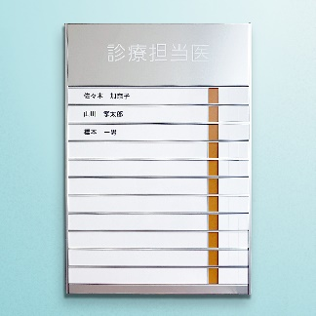 |  | 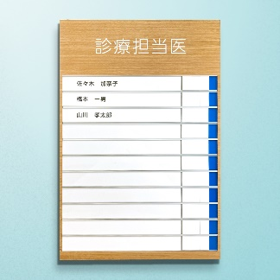

※写真はサンプル品のため、色分け仕様が異なります。
 |  |  | ↓↓ ここにタイトル部に表示する内容を入力してください ↓↓
①タイトル部入稿 |  | 例：診療担当医

 |  | ↓↓ 選択してください ↓↓
②フォント

見本

③名札部分入稿
↓↓ 下の表を修正して、ご希望の表示になるようにしてください（番号は入りません） ↓↓

1 | 橋本一男 医師
2 | 橋本一男 医師
3 | 橋本一男 医師
4 | 橋本一男 医師
5 | 橋本一男 医師
6 | 橋本一男 医師
7 | 橋本一男 医師
8 | 橋本一男 医師
9 | 橋本一男 医師
10 | 橋本一男 医師
11 | 橋本一男 医師

※文字色は基本的に商品写真の通り、黒または白といたします。
※状況表示部分は２分割の場合「青／赤」、３分割の場合「緑／青／赤」、４分割の場合「黄／緑／青／赤」です。

